箱单发票

单号 Courier number |  |  |  |  |  | 日期 Date: |  |  |  | 2023-03-01
公司名 COMPANY: |  |  |  |  |  | 地址 ADRESS： |  |  |  | MDW2 250 EMERALD DR Joliet, IL 60433-3280 US (MDW2)
收件人姓名：（私人地址需填写）: |  |  |  |  |  | 联系电话：（私人地址需填写）
FBA外箱标 | CTN 箱数 | 详细的商品名称 Full Description of Goods | HS Code 海关编码 | Total QTY 总数量（pcs) | Unit Value 单价 (USD) | Total amout 总价 (USD) | Gross Weight毛重(KGS)单个品名 | Net Weight净重(KGS)单个品名 | WEIGHT (KGS)实重 | 规格 |  |  | 总体积 CBM | 实物图片 | 带电/带磁（如实填写） | （欧洲） 需提供销售链接
 |  |  |  |  |  |  |  |  |  | L(cm) | W(cm) | H(cm)
FBA171F1JKW8U000001 | 1 | dog bandana（口水巾） | 6117109000 | 130 | $0.15 | $19.50 | 0.04 | 0.04 | 0.04 | 51 | 41 | 41 | 0.085731 | 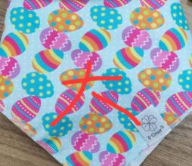
 |  | Belt（腰封） | 3926209000 | 122 | $0.20 | $24.40 | 0.076 | 0.076 | 0.076 |  |  |  |  | 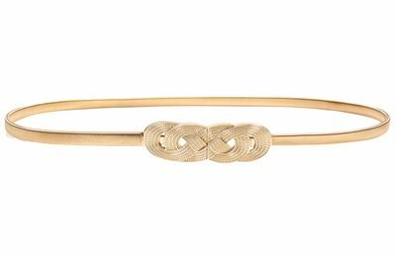
 |  | scarf（围巾） | 6117109000 | 137 | $0.15 | $20.55 | 0.05 | 0.05 | 0.05 |  |  |  |  | 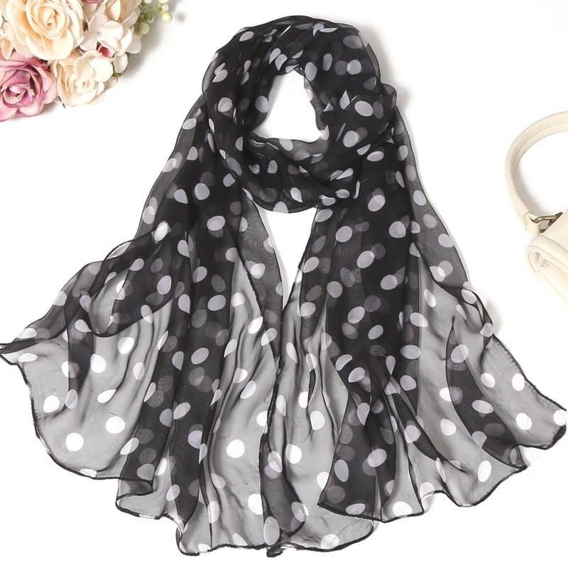

总计 | 1 |  |  | 389 |  | 64.45 |  |  | 0.166 |  |  |  | 0.085731

申报要素（必填） |  |  |  | 备注： 文件命名：德邦单号+报关件/自有VAT 发票内容：单号栏必须填写单号信息 带电带磁：货物信息汇报必须与发票一致
HS | 6117109000
品名 | dog bandana（口水巾）
材质 | 聚酯纤维
用途 | 装饰
品牌 | 无
型号 | 无

申报要素（必填）
HS | 3926209000
品名 | Belt（腰封）
材质 | 合金
用途 | 装饰
品牌 | 无
型号 | 无

申报要素（必填）
HS | 6117109000
品名 | scarf（围巾）
材质 | 聚酯纤维
用途 | 保暖
品牌 | 无
型号 | 无

